支払明細書
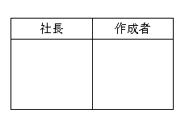
売主 ：株式会社メトロス開発 |  |  |  | 買主： | $salesName$

支払明細書

物件名 |  | $address$ |  |  | $contractBukkenNo$

支払日 |  | $salesDecisionDay_dt_kanji$ |  |  | 13:00:00

名 目 |  |  |  |  |  | （金種）
 | ① | 売買代金 | $salesTradingPrice$ |  |  | 現金・振込・預手
 | ② | 固定資産税清算金 | $salesFixedTax$ |  |  | 現金・振込・預手
 | ③ |  |  |  |  | 現金・振込・相殺
 | ④ |  |  |  |  | 現金・振込・相殺

 | 支払金額合計 |  | ¥0

 |  | $bankName$ $branchName$
 |  | $depositTypeName$ №$accountNumber$
 |  | $accountHolder$

